Dashboard
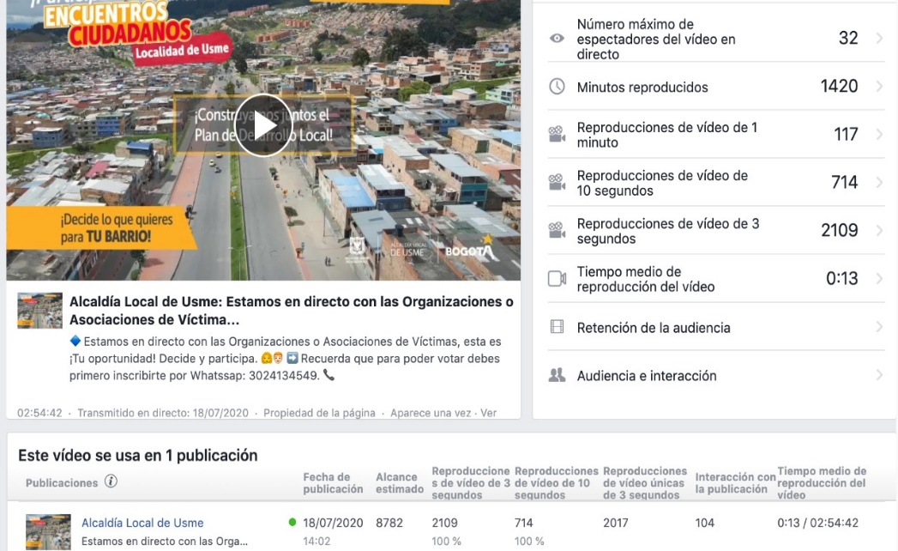
REPORTE DE PARTICIPACIÓN

Datos asociados a desarrollo encuentros ciudadanos Localidad de Usme

Datos de Avance General

Avance x Tiempo

Línea de tiempo Asociados a Encuentros Ciudadanos Localidad de Usme
 | comodin | Línea Central
 | 0 | 1
 | 0 | 1
 | 0 | 1
propiedad horizontal | 100 | 1
Mujeres (Informativo) | 40 | 1
Alfabetización Digital a mujeres lideres | -40 | 1
Simulacro encuentros Ciudadanos | -100 | 1
Asociación de Padres/ Niños, Niñas y adolecentes | 100 | 1
Biciusuarios | 40 | 1
Alfabetización Digital a cumunales | -40 | 1
Medios Comunitarios y alternativos | -100 | 1
Derechos Humanos | 100 | 1
Capacitación Mesa de Victimas | 40 | 1
propiedad horizontal | -40 | 1
Organizaciones Culturales o Artistica | -100 | 1
Rectores de establecimientos Educativos | 100 | 1
UPZ La Flora | 40 | 1
Asociaciones de las Victimas | -40 | 1
UPZ Danubio | -100 | 1
Comunidades Negras | 100 | 1
Indigenas | 40 | 1
Organizaciones Deportivas | -40 | 1
UPZ Yomasa | -100 | 1
Consejo Local de Discapacidad | 100 | 1
Ambientalista | 40 | 1
Organizaciones de paz | -40 | 1
Organizaciones LGBTI | -100 | 1
Colectivos Animalistas | 100 | 1
Juventud | 40 | 1
Barras Futboleras | -40 | 1
Mujeres | -100 | 1
ASOJUNTAS | 100 | 1
Biciusuarios | 40 | 1
Comerciantes | -40 | 1
UPZ Alfonzo López | -100 | 1
EntreNubes- Bolonia | 100 | 1
Organizaciones en Salud | 40 | 1
UPZ Comuneros | -40 | 1
UPZ Usme Veredas | -100 | 1
Adulto Mayor | 100 | 1
Vendedores Informales | 40 | 1
Organizaciones Campesinas | -40 | 1

Acumulado x Tiempo
Acumulado x tiempo
 | # Participantes | Acumulado
6/25/2020 | 76 | 76
7/1/2020 | 89 | 165
7/7/2020 | 12 | 177
7/9/2020 | 30 | 207
7/10/2020 | 296 | 503
7/10/2020 | 11 | 514
7/11/2020 | 12 | 526
7/12/2020 | 32 | 558
7/12/2020 | 40 | 598
7/11/2020 | 10 | 608
7/16/2020 | 98 | 706
7/17/2020 | 170 | 876
7/17/2020 | 9 | 885
7/18/2020 | 44 | 929
7/18/2020 | 47 | 976
7/19/2020 | 39 | 1015
7/19/2020 | 129 | 1144
7/19/2020 | 129 | 1273
7/19/2020 | 258 | 1531
7/20/2020 | 123 | 1654
7/20/2020 | 181 | 1835
7/22/2020 | 198 | 2033
7/22/2020 | 159 | 2192
7/23/2020 | 51 | 2243
7/23/2020 | 104 | 2347
7/23/2020 | 255 | 2602
7/23/2020 | 264 | 2866
7/24/2020 | 177 | 3043
7/24/2020 | 18 | 3061
7/24/2020 | 178 | 3239
7/24/2020 | 32 | 3271
7/25/2020 | 71 | 3342
7/25/2020 | 61 | 3403
7/25/2020 | 80 | 3483
7/26/2020 | 148 | 3631
7/26/2020 | 79 | 3710

Acumulado x Encuentro y Preencuentro

 | Total
Encuentro Ciudadano | 34
Pre-Encuentro Ciudadano | 5

Avances por Espacios de Participación

3933
Participantes a la fecha (ZOOM):

3933 | 4405 | 4511

4405
Con Facebook Live:

Con Youtube Live:
4511

Avance x Encuentros y Preencuentros Ciudadanos ZOOM

 | Suma de # Participantes | Suma de % de avance
Alfabetización Digital a cumunales | 12 | 0.31%
Alfabetización Digital a mujeres lideres | 12 | 0.31%
Ambientalista | 198 | 5.03%
Asociación de Padres de Familia / Niños, Niñas y adolecentes | 296 | 7.53%
Barras Futboleras | 264 | 6.71%
Biciusuarios | 11 | 0.28%
Capacitación Mesa de Victimas | 10 | 0.25%
Colectivos Animalistas | 104 | 2.64%
Comunidades Negras, Afrocolombianas, Raizales y palenqueros | 129 | 3.28%
Consejo Local de Discapacidad | 181 | 4.60%
de Indigenas | 129 | 3.28%
Derechos Humanos | 40 | 1.02%
Encuentro ciudadano de propiedad horizontal | 76 | 1.93%
Medios Comunitarios y alternativos | 32 | 0.81%
Organización o Asociaciones de las Victimas | 47 | 1.20%
Organizaciones Culturales o Artistica | 170 | 4.32%
Organizaciones de paz | 159 | 4.04%
Organizaciones Deportivas | 258 | 6.56%
Organizaciones Juveniles | 255 | 6.48%
Organizaciones LGBTI | 51 | 1.30%
Preencuentro ciudadano sector Mujeres (Informativo) | 89 | 2.26%
Propiedad horizontal | 98 | 2.49%
Rectores de establecimientos Educativos | 9 | 0.23%
Simulacro encuentros Ciudadanos | 30 | 0.76%
UPZ Danubio | 39 | 0.99%
UPZ La Flora | 44 | 1.12%
UPZ Yomasa | 123 | 3.13%
Encuentro Ciudadano mujeres | 177 | 4.50%
Comerciantes | 18 | 0.46%
UPZ Alfonzo López | 71 | 1.81%
EntreNubes- Bolonia | 61 | 1.55%
Organizaciones en Salud | 80 | 2.03%
UPZ Comuneros | 148 | 3.76%
UPZ Veredas | 79 | 2.01%
ASOJUNTAS | 178 | 4.53%
Biciusuarios | 32 | 0.81%
Adulto Mayor | 124 | 3.15%
Vendedores Informales | 34 | 0.86%
Organizaciones Campesinas | 65 | 1.65%

 | Participantes
Bogotá Humana | 2700
Bogotá Mejor para Todos | 3000
Bogotá del Siglo XXI | 4511
Diferencial con relación a Vigencias Anteriores

Otras formas de acercamiento a la Comunidad

Acercamiento telefónico o virtual

 | Llamadas Efectivas | Volver a Llamar | Fuera de Servicio | Telefono Errado | Llamadas realizadas
52. FLORA | 39 | 10 | 8 | 9 | 66
56. DANUBIO | 23 | 14 | 7 | 4 | 48
57. GRAN YOMASA | 127 | 26 | 32 | 11 | 196
58. COMUNEROS | 77 | 23 | 13 | 5 | 118
59. ALFONSO LOPEZ | 116 | 31 | 23 | 9 | 179
60. PARQUE ENTE NUBES | 7 | 13 | 7 | 1 | 28
61. CIUDAD USME | 43 | 15 | 11 | 6 | 75

Llamadas Realizadas
Volver a Llamar

 | Total
52. FLORA | 39
56. DANUBIO | 23
57. GRAN YOMASA | 127
58. COMUNEROS | 77
59. ALFONSO LOPEZ | 116
60. PARQUE ENTE NUBES | 7
61. CIUDAD USME | 43
 | Total
52. FLORA | 10
56. DANUBIO | 14
57. GRAN YOMASA | 26
58. COMUNEROS | 23
59. ALFONSO LOPEZ | 31
60. PARQUE ENTE NUBES | 13
61. CIUDAD USME | 15



Fuera de Servicio
Teléfono Errados
Llamadas Realizadas a Nivel General

 | Total
52. FLORA | 8
56. DANUBIO | 7
57. GRAN YOMASA | 32
58. COMUNEROS | 13
59. ALFONSO LOPEZ | 23
60. PARQUE ENTE NUBES | 7
61. CIUDAD USME | 11
 | Total
52. FLORA | 66
56. DANUBIO | 48
57. GRAN YOMASA | 196
58. COMUNEROS | 118
59. ALFONSO LOPEZ | 179
60. PARQUE ENTE NUBES | 28
61. CIUDAD USME | 75
 | Total
52. FLORA | 9
56. DANUBIO | 4
57. GRAN YOMASA | 11
58. COMUNEROS | 5
59. ALFONSO LOPEZ | 9
60. PARQUE ENTE NUBES | 1
61. CIUDAD USME | 6

Transmisión paralela en Facebook Live y Youtube

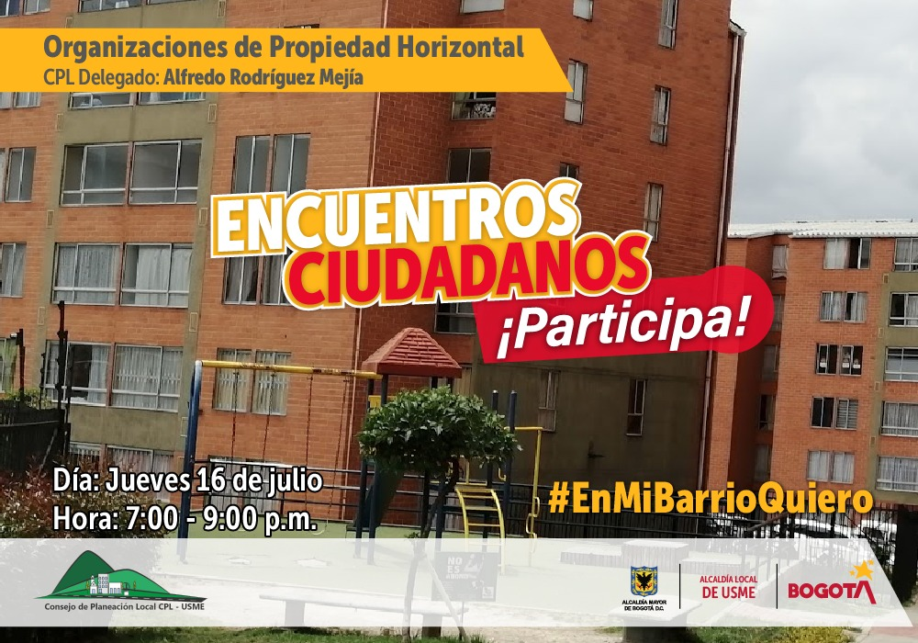
Facebook Live PH Junio
Facebook Live PH Julio

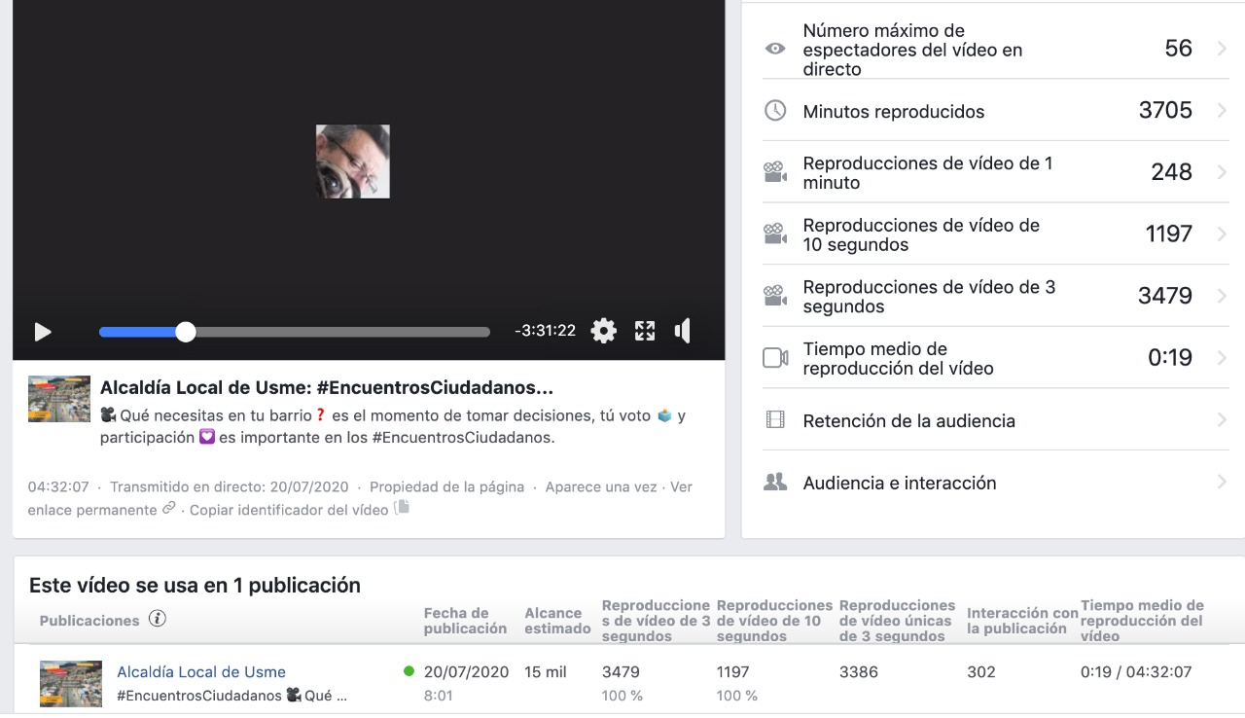
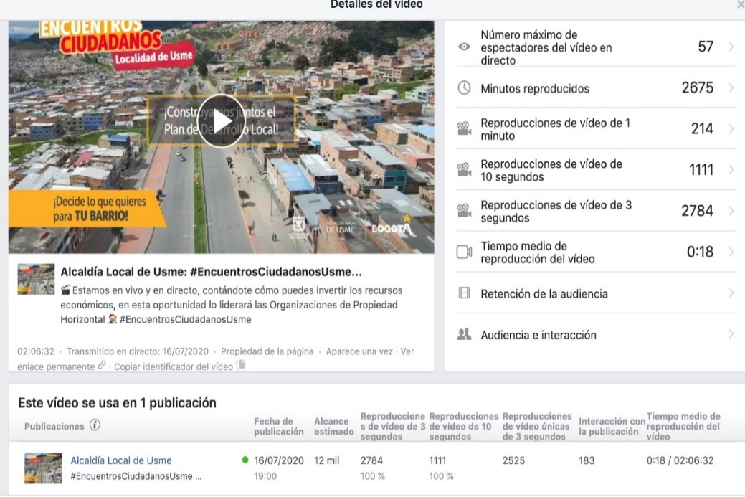

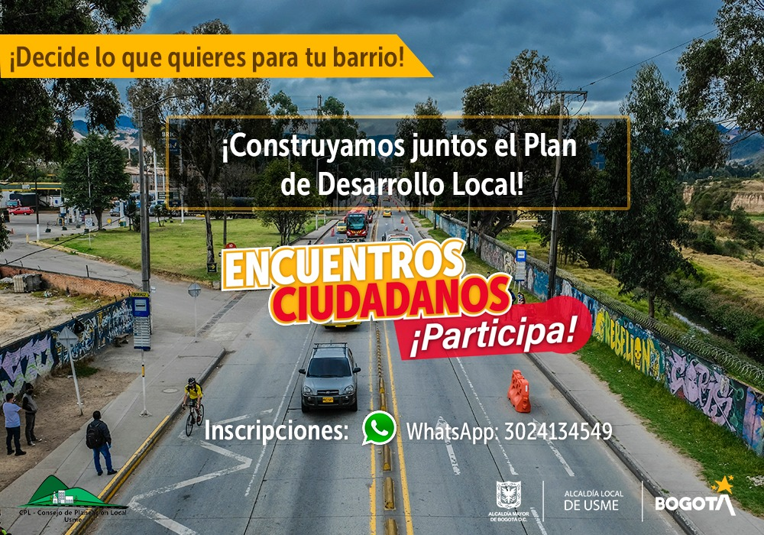

Facebook Live Culturales

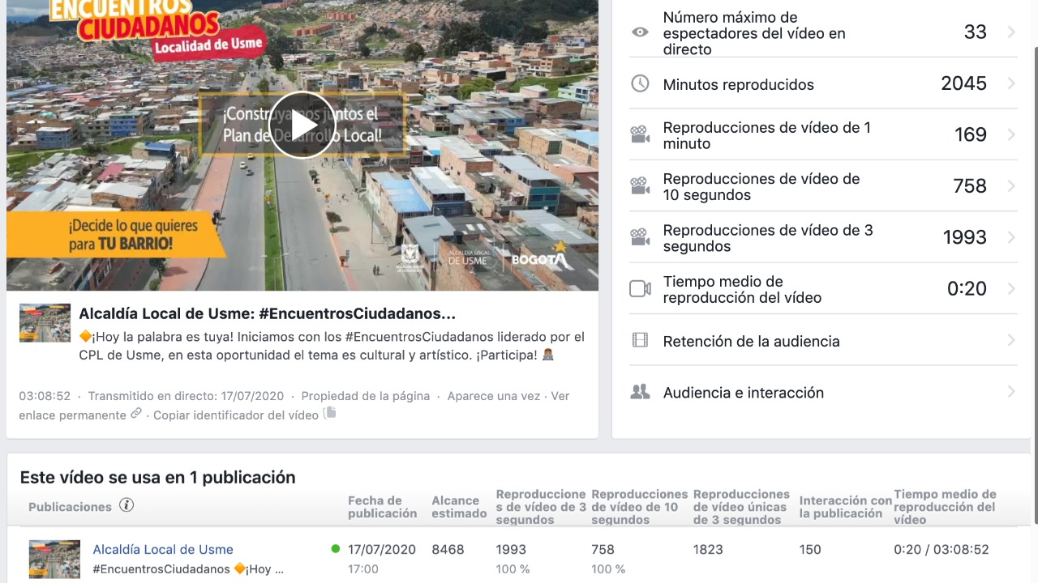


Youtube Live Barras futboleras

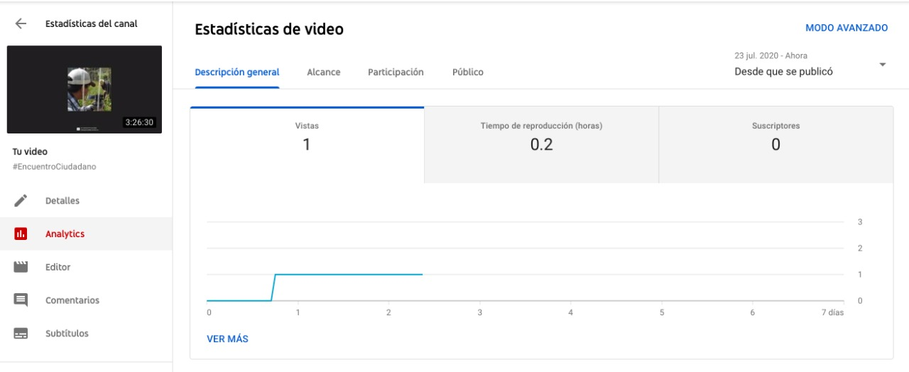

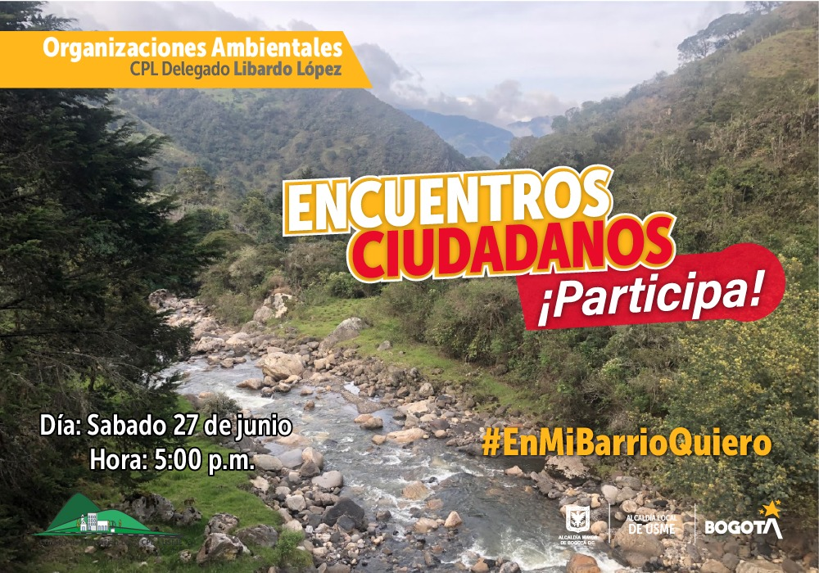
Youtube Live Barras futboleras

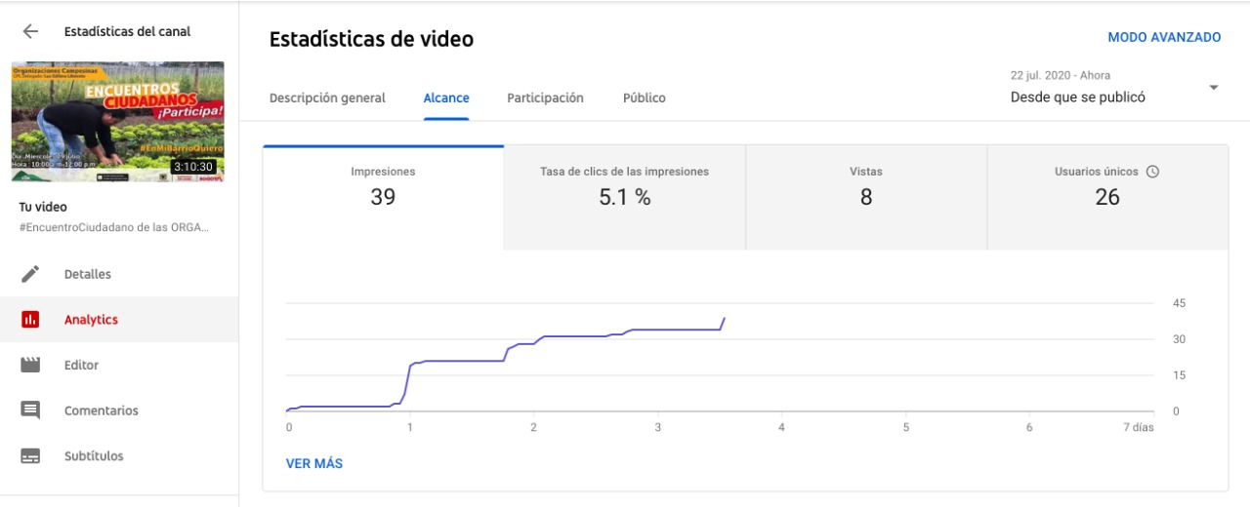

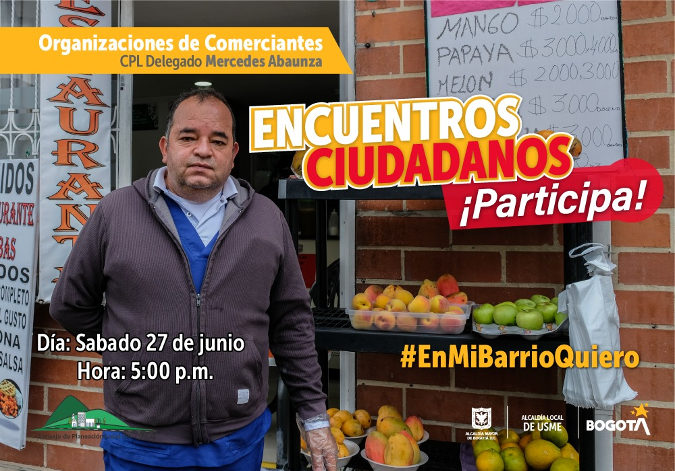

Youtube Live Comerciantes

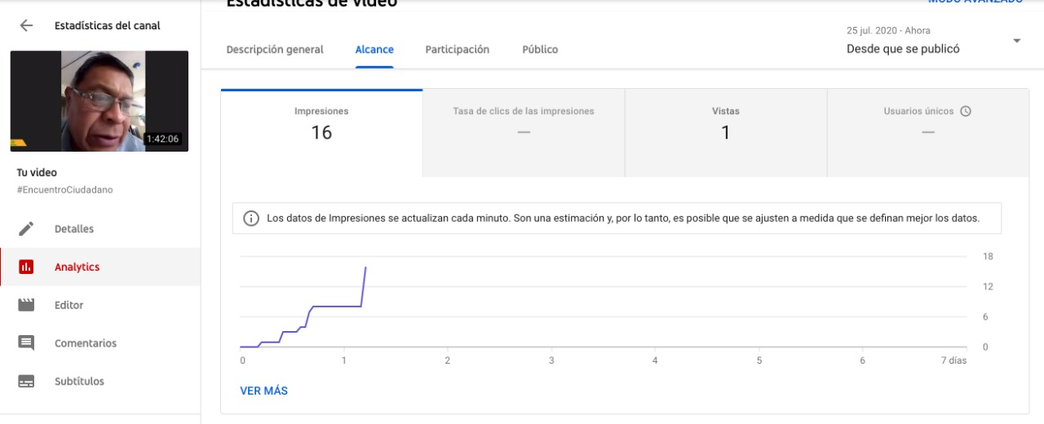

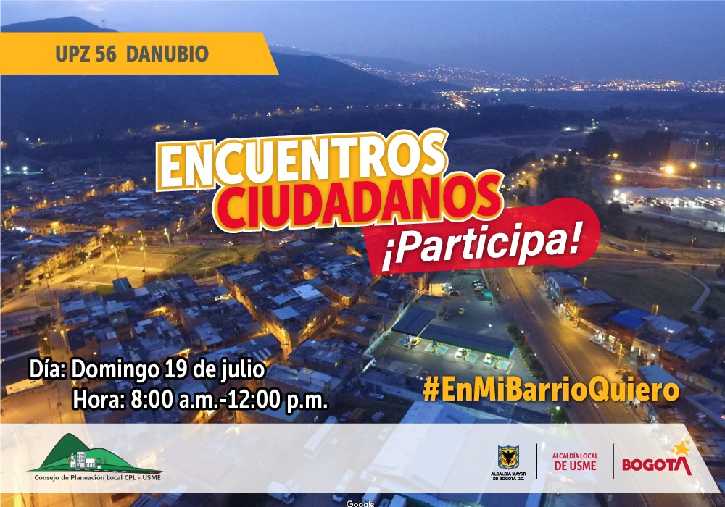
Facebook Live UPZ Danubio

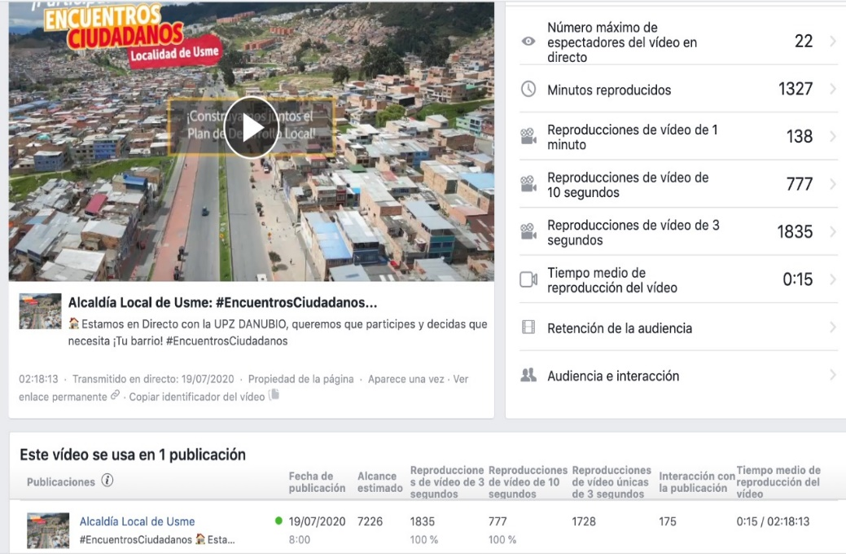

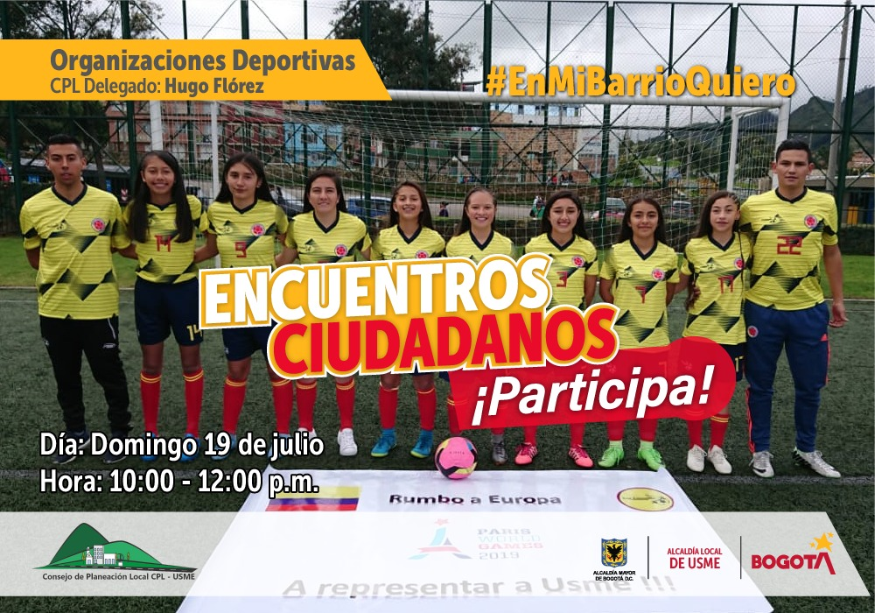
Facebook Live Deporte

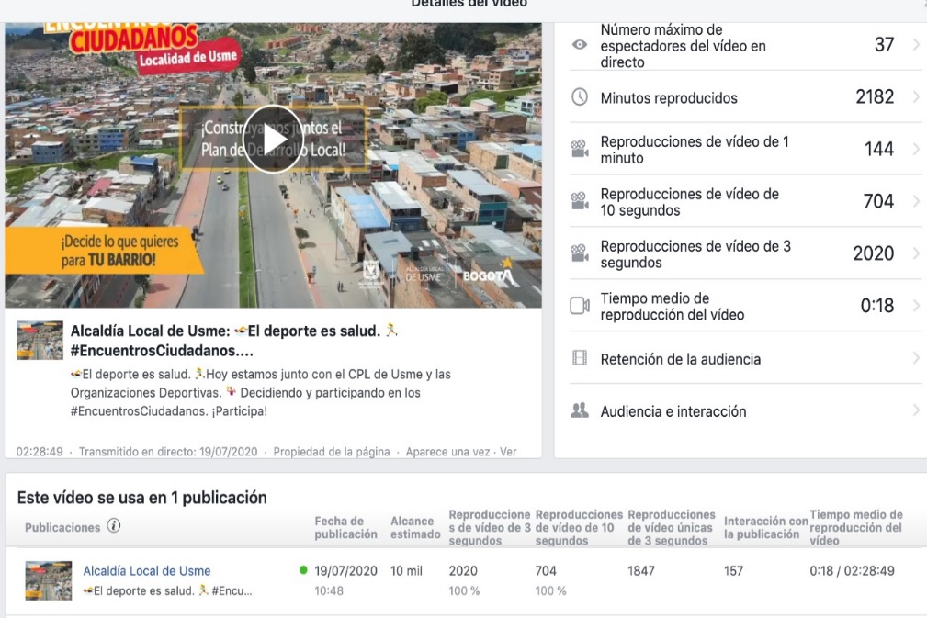

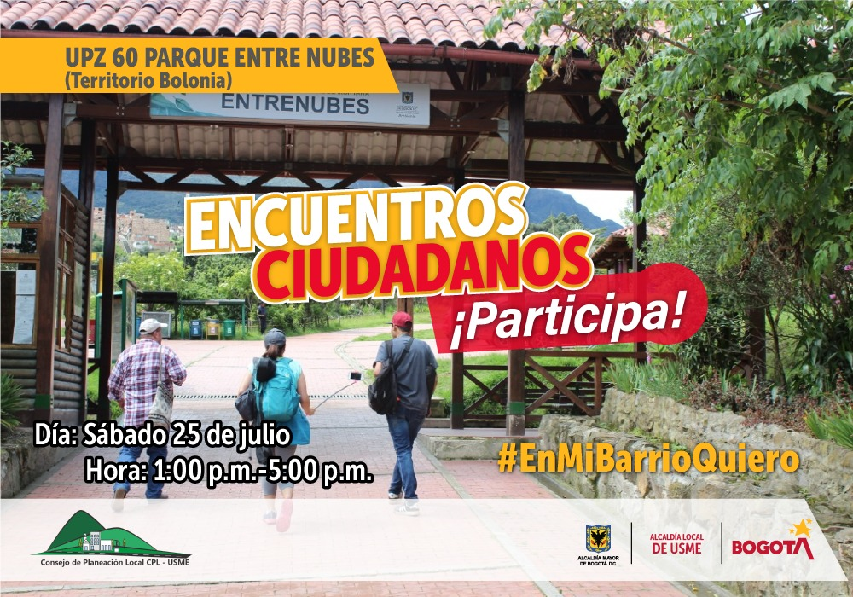
Youtube Live UPZ Parque entre Nubes

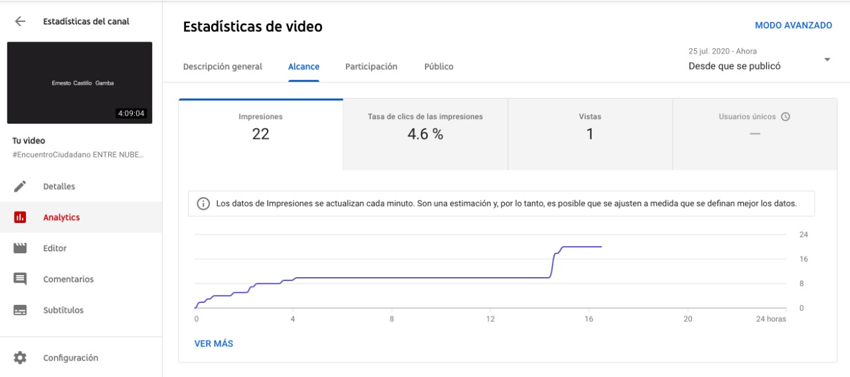

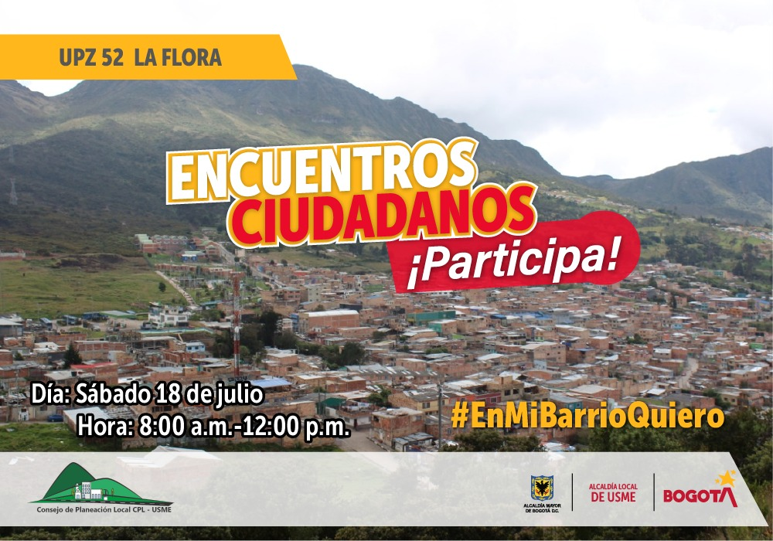
Facebook Live UPZ La Flora




Facebook Live Medios de Comunicación Alternativos

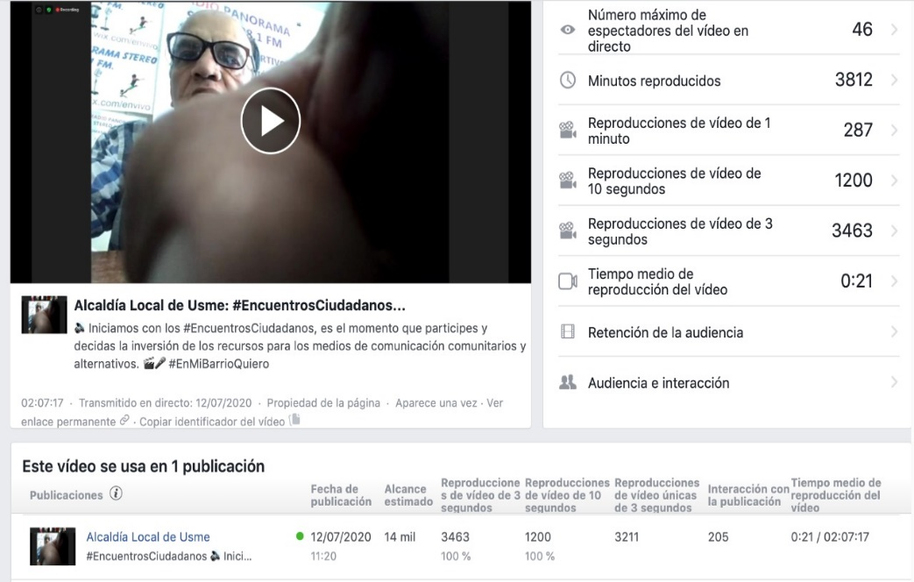

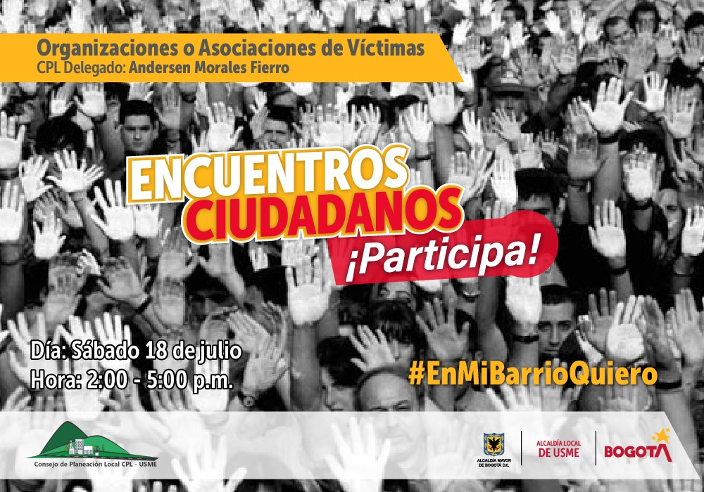
Facebook Live Asociaciones de Victimas

